需采购清单
手术室、ICU、消毒供应室设备常用件

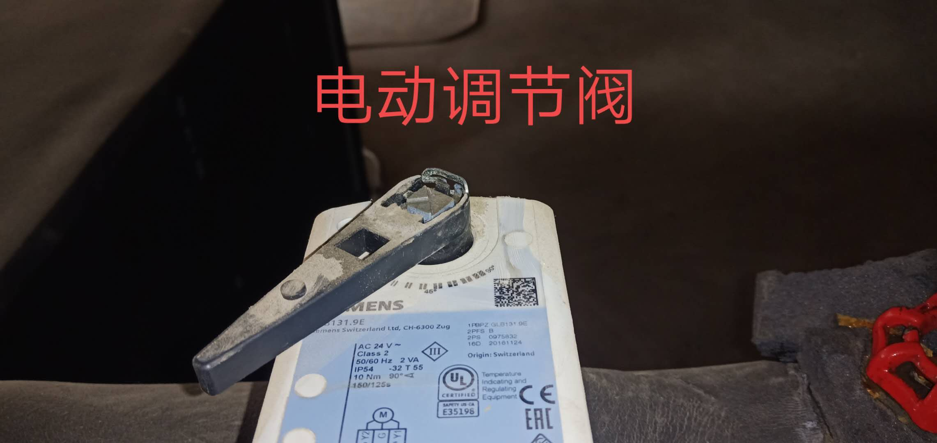
序号 | 配件名称 | 配件型号 | 需备货 |  | 所属设备用途 | 原配件照片 | 备注
 |  |  | 单位 | 数量
1 | 压力表 | 4分牙、0-1.6MPa | 块 | 5 | MAU、AHURAU进水、出水用，水泵进出 水用
2 | 二通执行阀 | SIEMENS\GLB131.9E AC24V | 个 | 4 | MAU、AHU、RAU出水控制用 |  | 现RAU218已坏，不能自动调节开度，临时打开旁通使用
3 | 风压差表开关 | MIKC KT500 50-500pa | 个 | 4 | 现RAU209已无坏1个
4 | 风压差表 | MIKC KT1000 100-1000pa | 个 | 4 | 常用备件
5 | 自动门部门
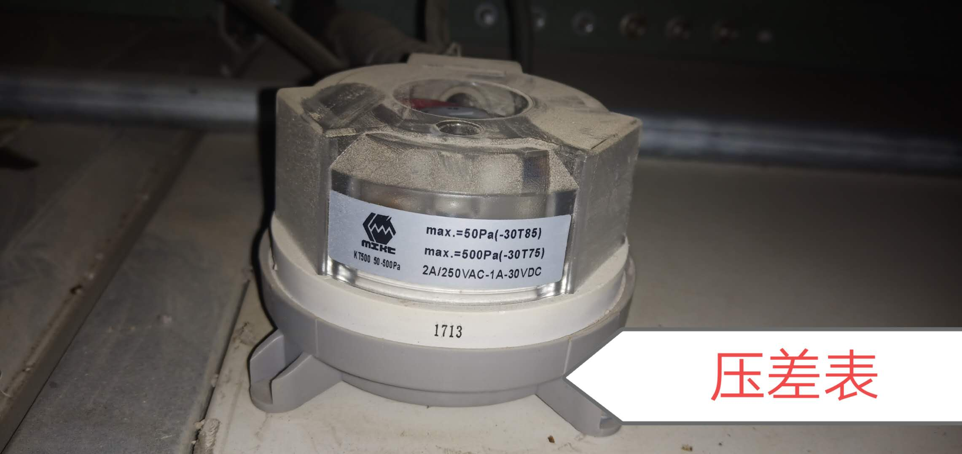
6 | 安全对射传感器 | 218E | 对 | 1 | 常用备件
7 | 安全光线盒 | 218E | 套 | 2
8 | 自动门天轨轮 | 见样品直径60mm | 套 | 10 | 现已损坏10个
9 | 自动门地胶轮 | 见样品直径 21mm | 套 | 30 | 现已损坏6个
10 | 自动门地胶轮 | 见样品直径 14mm | 套 | 30 | 现已损坏10个
11 | 术中指示灯 | 见样品 | 套 | 1 |  |  | 手术中（红色）
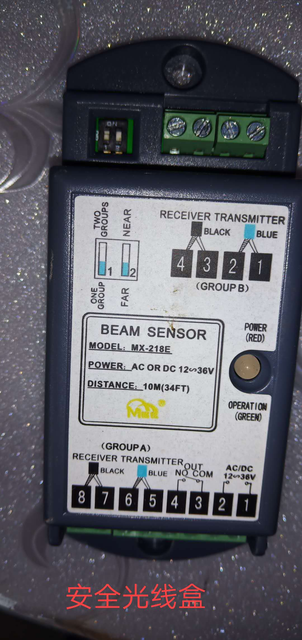
12 | 防撞胶垫 | 1公分厚 | 个 | 20 | 常用备件
序号 | 电气部分
1 | 单相断路器 | 16A | 个 | 2 | 知名品牌 正泰、施耐德
2 | 单相断路器 | 20A | 个 | 2
3 | 单相断路器 | 40A | 个 | 2
4 | 单相断路器 | 63A | 个 | 2
5 | 三相断路器 | 63A | 个 | 2
6 | 三相断路器 | 40A | 个 | 2
7 | 保险管 | F2A、L250V | 盒 | 1
8 | 交流接触器 | 施耐德LC1E1210 | 个 | 2
9 | 交流接触器 | 施耐德LC1E0910 | 个 | 2
10 | 交流接触器 | 施耐德LCIE1810 | 个 | 2
11 | 交流接触器 | 施耐德LC1E0610 | 个 | 2
12 | 交流接触器 | LCLE40 | 个 | 2
13 | 交流接触器 | LAEN11 | 个 | 2
14 | 热继电器 | LRE12N(5.5A-8A) | 个 | 2
15 | 热继电器 | LRE355N(30A-40A) | 个 | 2
16 | 杀菌灯管 | UV20-S589W15 | 支 | 20 | RAU易耗品 |  | 长度590MM
序号 | 空调部分
1 | 洁净调节机组电机皮带 | B72 | 条 | 2 | MAU、AHU 、RAU空调机 组用 |  | 常用备件
2 | 洁净调节机组电机皮带 | B65 | 条 | 2
3 | 洁净调节机组电机皮带 | A55 | 条 | 2
4 | 洁净调节机组电机皮带 | B48 | 条 | 2
5 | 洁净调节机组电机皮带 | A52 | 条 | 2
6 | 洁净调节机组电机皮带 | B64 | 条 | 2
7 | 洁净调节机组电机皮带 | B53 | 条 | 2
8 | 洁净调节机组电机皮带 | B57 | 条 | 2
10 | 温湿度传感器 | SDC-H171-16-A3-1 | 套 | 2
11 | 机械式温度开关 | TR(TW)7111/NII | 套 | 2

采购清单2
手术室设备备件采购清单
序号 | 配件名称 | 配件型号 | 单位 | 数量 | 所属设 备用途 | 是紧急/ 急/一般 | 原配件照片 | 备注

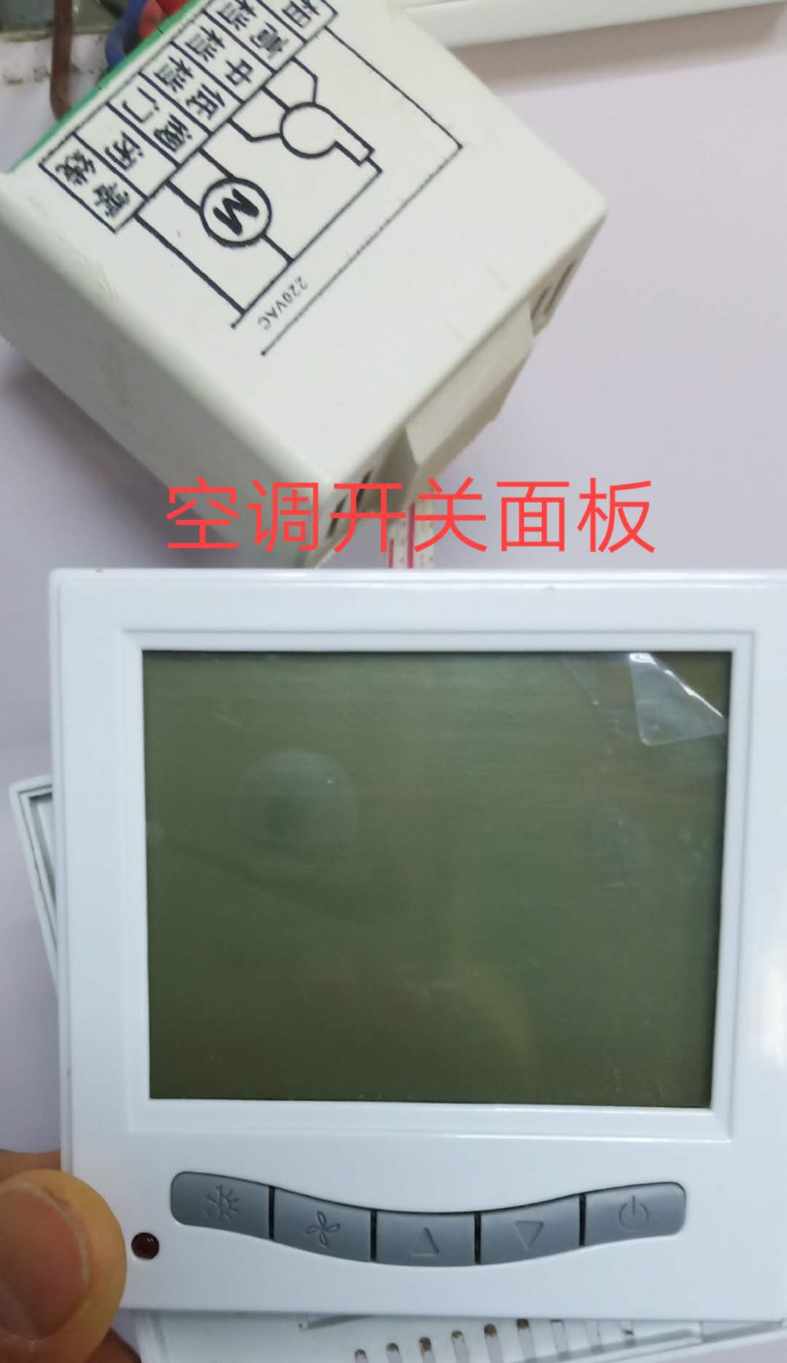
1 | 中央空调开关 | 风机盘管温度控制86型开关面板 | 个 | 5 | 手术室空 调设备用 | 急 |  | 手术室办公室 总值班室已坏
2 | 窥口铜鼻子 | 国标SC16-6 | 个 | 10 |  |  |  | 空调净化组加 热器接线端用
3 | 窥口铜鼻子 | 国标SC16-8 | 个 | 10
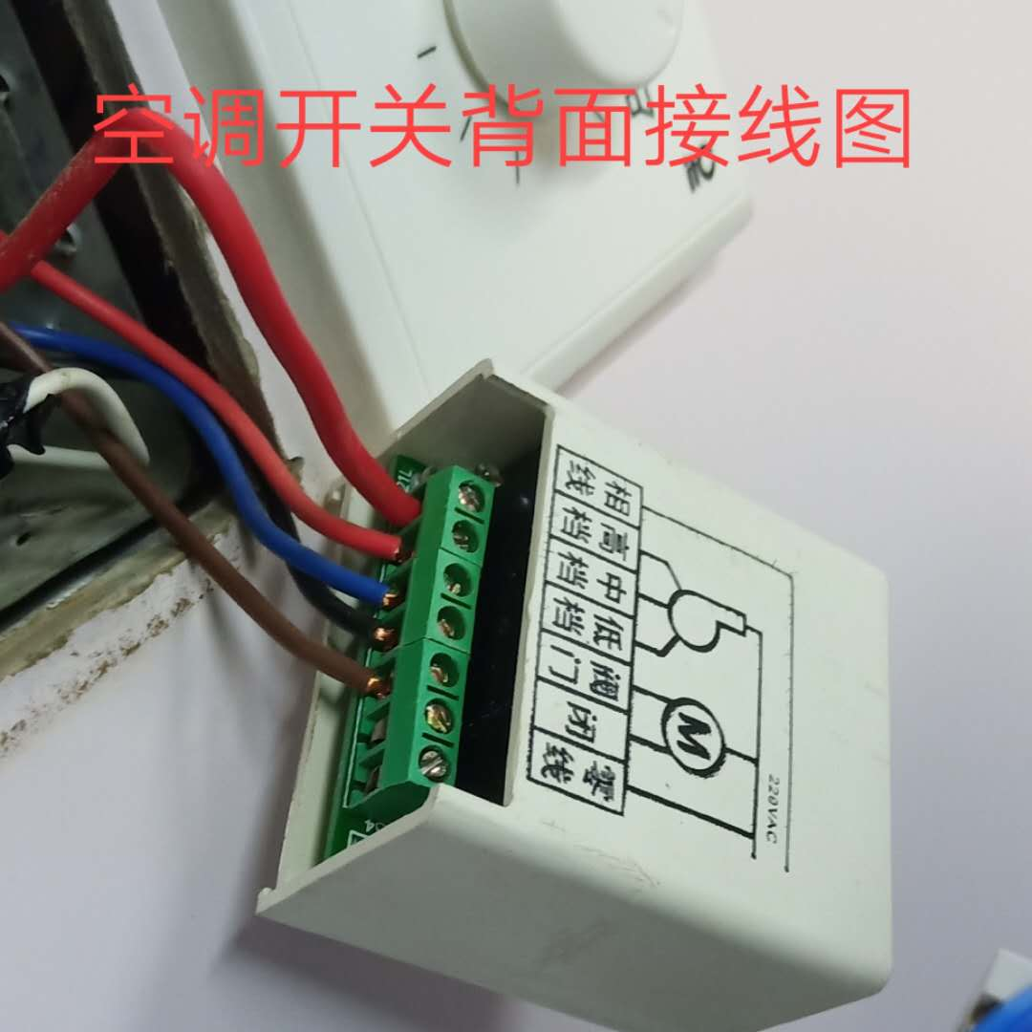
4 | 涤尘 | 空调翅片清洗剂 2L/桶 | 桶 | 10 |  |  |  | 现手术室、ICU冷热水机组冷凝器散热翅片过脏急需清洗
5 | 手动喷壶 | 2L | 个 | 1

